关系图
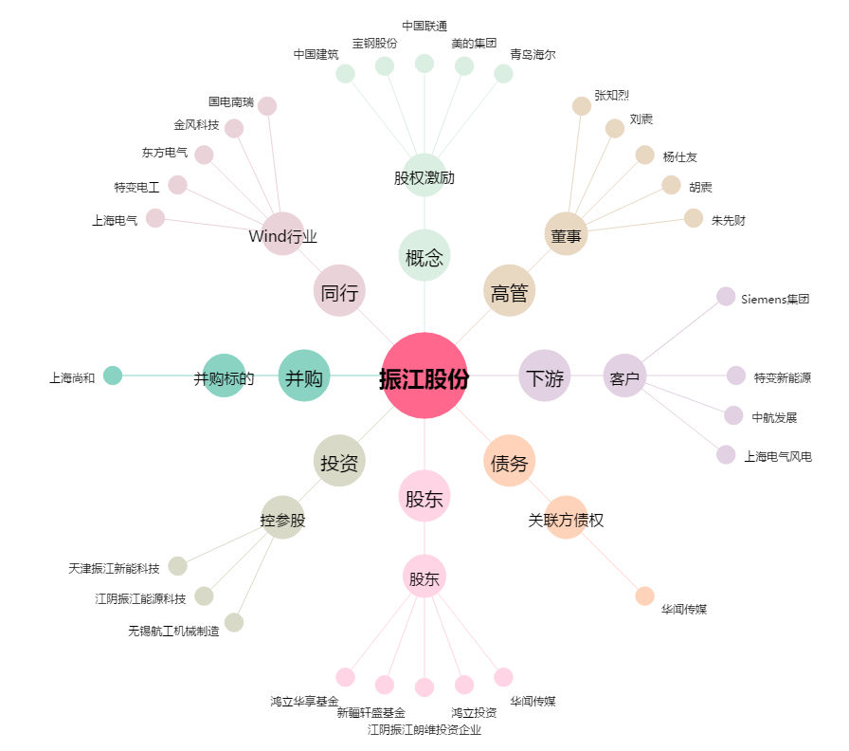
振江股份[603507.SH] - 关系概览图

